信用交易
融资融券市场交易数据统计(2025-04-10)

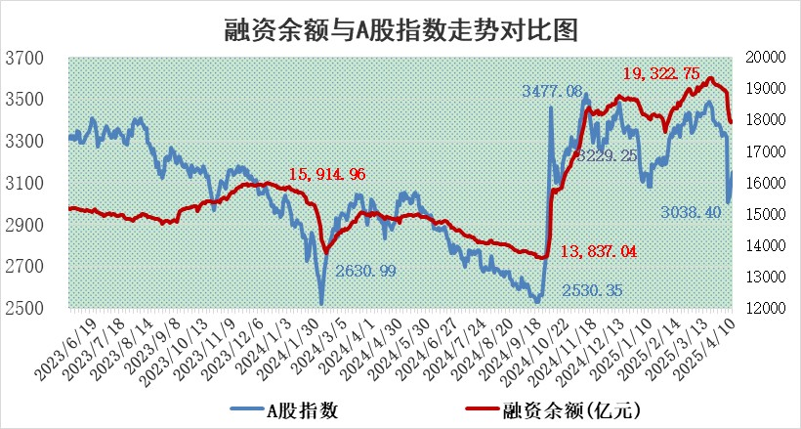
标的证券 | 融资融券余额（亿元） | 融资余额（亿元） | 融券余额（亿元） | 融资买入额（亿元） | 融资融券规模变化（亿元） | 融资余额增幅(‰) | 融券余额增幅(%)
统计数据 | 18,133.59 | 17,970.57 | 110.46 | 1,458.36 | 31.54 | 1.44 | 3.74

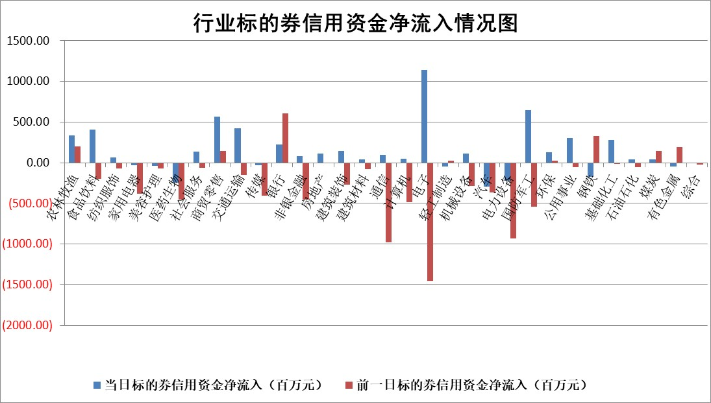

标的基金代码 | 标的基金简称 | 融资余额/市值(%) | 融资余额增幅(%) | 融资买入额/成交金额(%) | （融资余额净增额-融券余额净增额）/市值(‱) | 融券余额降幅(%) | ABS[（融资余额净增额-融券余额净增额）/市值净增额-1](%)
159902 | 华夏中小板ETF | 0.00 | 0.00 | 0.00 | 0.00 | 0.00 | 100.00
159915 | 易方达创业板ETF | 2.99 | -8.22 | 518624.96 | -26.81 | -12.54 | 121.79
159919 | 嘉实沪深300ETF | 0.73 | -0.98 | 1.05 | -1.02 | -48.57 | 100.76
159920 | 华夏恒生ETF | 36.11 | -0.08 | 70.95 | -3.03 | 0.00 | 101.03
159922 | 嘉实中证500ETF | 0.69 | 14.39 | 15.12 | 7.14 | -10.60 | 95.94
159925 | 南方沪深300ETF | 0.54 | 3.13 | 0.45 | 1.62 | -1.54 | 95.96
159928 | 消费ETF | 2.51 | -0.75 | 3.48 | -1.81 | 9.85 | 100.91
159934 | 易方达黄金ETF | 34.27 | 0.01 | 5.90 | 0.40 | 0.00 | 99.92
159939 | 全指信息技术ETF | 1.12 | -1.66 | 31.95 | -1.57 | 93.03 | 100.78
159940 | 全指金融地产ETF | 0.35 | 0.62 | 0.00 | 0.21 | 0.00 | 99.84
159995 | 半导体芯片ETF | 2.86 | 1.28 | 250.30 | 3.43 | -1.97 | 97.86
159997 | 天弘中证电子ETF | 2.58 | 4.11 | 4.68 | 10.19 | -2.66 | 97.32
159998 | 天弘中证计算机主题ETF | 0.84 | -3.05 | 0.25 | -2.83 | -0.94 | 101.25
510050 | 华夏上证50ETF | 2.18 | -1.50 | 158.11 | -3.73 | -16.76 | 106.39
510180 | 华安上证180ETF | 0.41 | -0.07 | 4.02 | -0.02 | 1.67 | 100.01
510880 | 华泰柏瑞红利ETF | 0.82 | -4.00 | 2.59 | -3.69 | -82.06 | 91.76
510900 | 易方达恒生H股ETF | 39.41 | -0.40 | 4.66 | -15.90 | 0.00 | 105.58
511010 | 5年期国债ETF | 2.19 | -2.87 | 0.02 | -6.47 | 0.00 | 168.29
511380 | 可转债及可交换债券ETF | 2.41 | -2.48 | 113.16 | -6.13 | 0.00 | 107.34
512000 | 全指证券ETF | 6.62 | -2.79 | 13.55 | -24.69 | -49.02 | 148.31
512010 | 沪深300医药卫生ETF | 5.58 | -1.61 | 88.75 | -9.22 | -0.88 | 108.69
512070 | 沪深300非银ETF | 3.37 | -0.11 | 524.90 | -0.40 | -1.40 | 100.26
512400 | 南方中证申万有色金属ETF | 1.70 | -9.09 | 0.73 | -19.77 | -23.32 | 104.73
512580 | 广发中证环保产业ETF | 0.93 | -3.54 | 0.03 | -3.40 | 0.00 | 102.30
512660 | 国泰中证军工ETF | 2.35 | -6.37 | 9.32 | -16.35 | -3.91 | 105.08
512800 | 华宝中证银行ETF | 5.71 | -3.54 | 1.86 | -19.47 | 5.61 | 81.67
512980 | 广发中证传媒ETF | 1.44 | -9.66 | 330.76 | -12.44 | 17.62 | 105.90
515030 | 华夏中证新能源汽车ETF | 2.04 | -1.23 | 0.77 | -4.05 | -13.11 | 101.72
515050 | 华夏中证5G通信主题ETF | 1.60 | -9.43 | 5.80 | -17.47 | -17.74 | 101.42
515070 | 华夏中证人工智能ETF | 2.96 | -6.94 | 7.53 | -22.06 | 0.00 | 113.72
标的股票比较指标 |  | 融资余额/流通A股市值(%) | 融资余额增幅(%) | 融资买入额/成交金额(%) | （融资余额净增额-融券余额净增额）/流通A股市值(‱) | 融券余额降幅(%) | ABS[（融资余额净增额-融券余额净增额）/流通A股市值净增额-1](%)
前十名标的个股 |  | 鹏都农牧 | 华利集团 | 英集芯 | 天秦装备 | 美联新材 | 南大光电
 |  | 东旭光电 | 菲利华 | 迪威尔 | 美农生物 | 鑫宏业 | 新力金融
 |  | 威创股份 | 中谷物流 | 新化股份 | 嘉曼服饰 | 浙江荣泰 | 大地熊
 |  | 海印股份 | 北部湾港 | 国城矿业 | 奇德新材 | 英威腾 | 航天彩虹
 |  | 广汇汽车 | 横店影视 | 震有科技 | 品渥食品 | 牧高笛 | 联影医疗
 |  | 首航高科 | 奇德新材 | 方大集团 | 中毅达 | 望变电气 | 有研粉材
 |  | 超华科技 | 金鹰重工 | 海利尔 | 香农芯创 | 星帅尔 | 华宏科技
 |  | 联络互动 | 天秦装备 | 日联科技 | 新力金融 | 科瑞技术 | 仙坛股份
 |  | 爱康科技 | 登康口腔 | 霍普股份 | 震有科技 | 气派科技 | 厦门钨业
 |  | 长江健康 | 品渥食品 | 康众医疗 | 威马农机 | 德冠新材 | 陕西华达
后十名标的个股 |  | 联创股份 | 海油发展 | 玉龙股份 | 三元生物 | 四川成渝 | 永安行
 |  | 香雪制药 | 清研环境 | 连云港 | 丰茂股份 | 明泰铝业 | 思维列控
 |  | 华闻集团 | 京源环保 | 英力股份 | 蕾奥规划 | 中山公用 | 三一重能
 |  | 东方集团 | 蓝特光学 | 致尚科技 | 万马股份 | 昊帆生物 | 彤程新材
 |  | 中青宝 | 三元生物 | 欧菲光 | 恒勃股份 | 腾达建设 | 大连重工
 |  | 晨鸣纸业 | 万马股份 | 北自科技 | 涛涛车业 | 领益智造 | 三孚股份
 |  | 中航电测 | 丰茂股份 | 中航产融 | 清研环境 | 精研科技 | 龙大美食
 |  | 海通证券 | 中南传媒 | 概伦电子 | 金道科技 | 东莞控股 | 福斯特
 |  | 普利制药 | 海尔生物 | 联创股份 | 联盛化学 | 科大智能 | 鸿日达
 |  | 世纪华通 | 读客文化 | 香雪制药 | 双元科技 | 澳柯玛 | 普源精电
说明：1.以上普通交易数据和信用交易数据皆以交易日收盘后数据为基准；2.上述标的证券总数据只计算标的证券市场总数据，不包括从标的证券中调出去标的证券数据，所以与交易所公布的总值略有不同； 3.上述行业采用申万一级行业分类；4.以上标的基金和标的个股中比较的6个指标值中：前5个（从左至右）为正向指标，值越大排名越靠前；第6个为逆向指标，值越小，排名越靠前；5.第6个指标中ABS[]表示求绝对值，其主要用于考量信用资金相对净流入对股价相对净变化的贡献程度；6.数据来源：wind，交易所。

 |  |  |  | 证券代码 | 新增融资余额 | 融资买入额 | 融资买入增幅前10
 |  | 1 | 西部建设 | 002302 | 80643953 | 177472374 | 41%
 |  | 2 | 天键股份 | 301383 | 27855096 | 56831811 | 39%
 |  | 3 | 井松智能 | 688251 | 7040854 | 13763946 | 27%
 |  | 4 | 国电电力 | 600795 | 116116226 | 151740647 | 23%
 |  | 5 | 华立科技 | 301011 | 9342856 | 31199107 | 23%
 |  | 6 | 捷邦科技 | 301326 | 9066090 | 22350547 | 22%
 |  | 7 | 海利尔 | 603639 | 19864834 | 35520613 | 20%
 |  | 8 | 华研精机 | 301138 | 7597460 | 13339451 | 16%
 |  | 9 | 鹏辉能源 | 300438 | 83773067 | 304558811 | 16%
 |  | 10 | 建科股份 | 301115 | 7106455 | 29879412 | 15%

